MCC
团队 | 所辖MCC | MCC名称
餐饮 | 5422 | 肉类水产商店
餐饮 | 5441 | 糖果及坚果商店
餐饮 | 5451 | 乳制品商店
餐饮 | 5462 | 面包房、糕点商店
餐饮 | 5499 | 未列入其他代码的食品商店
餐饮 | 5811 | 包办伙食，宴会承包商
餐饮 | 5812 | 就餐场所和餐馆
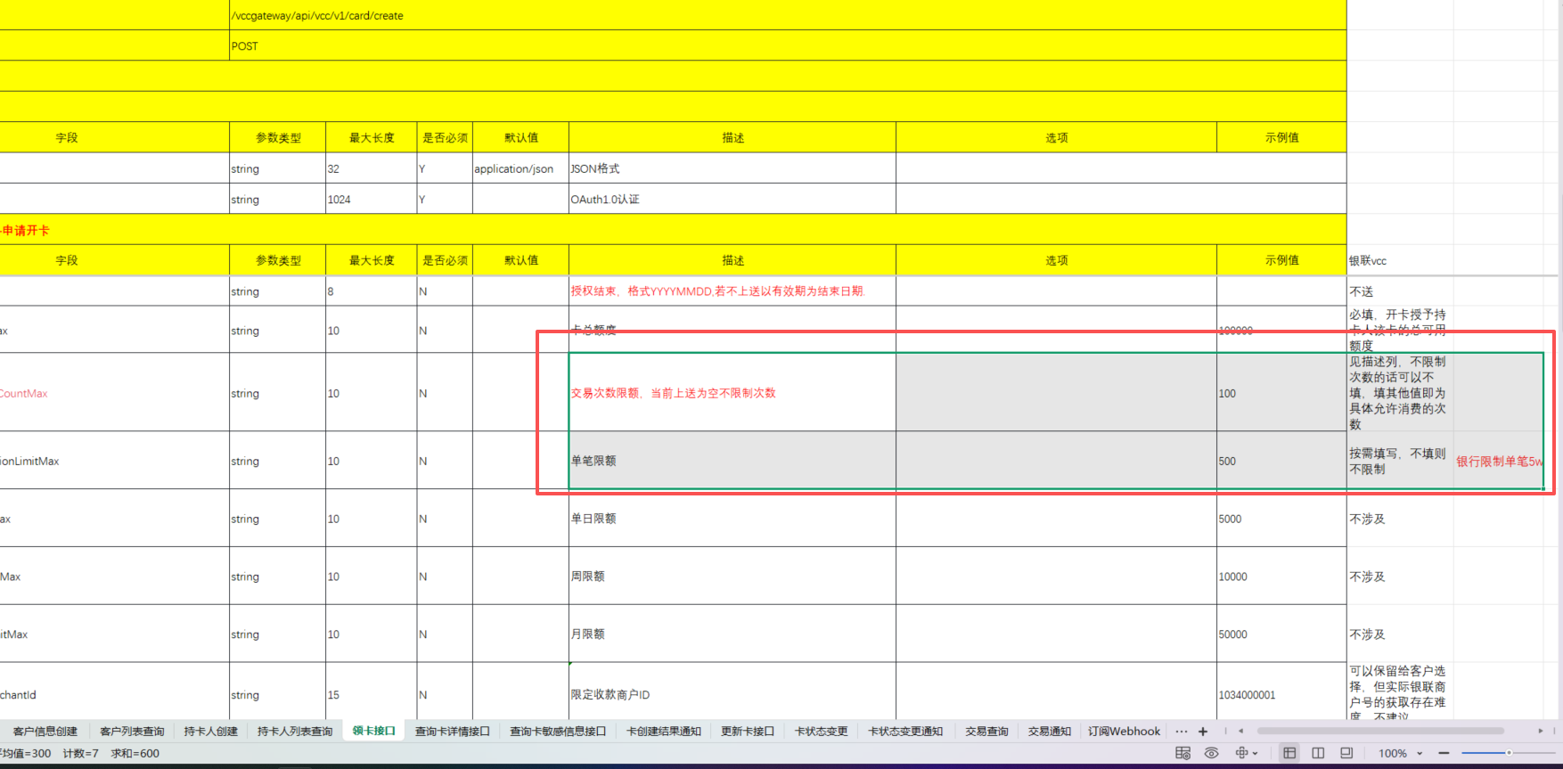
餐饮 | 5813 | 休闲饮品场所、酒吧、咖啡厅、茶馆
餐饮 | 5814 | 快餐店
大出行 | 3998 | 国家铁路总公司
大出行 | 4011 | 铁路货运服务
大出行 | 4111 | 本市和市郊通勤旅客运输（包括轮渡）
大出行 | 4112 | 铁路客运
大出行 | 4121 | 出租车服务
大出行 | 4131 | 公路客运
大出行 | 4457 | 出租船只
文旅 | 4511 | 航空公司、航空客票销售
文旅 | 4582 | 机场、停机坪、飞机停靠与维修服务
大出行 | 4784 | 路桥通行费
大出行 | 5541 | 加油、加气、充电站
大出行 | 5542 | 自助加油站
大出行 | 5983 | 燃料经销商（除机动车燃料）
大出行 | 7394 | 设备出租服务
大出行 | 7512 | 汽车出租
大出行 | 7513 | 卡车、拖车及农机出租 | 单笔限制2w
大出行 | 7519 | 房车和娱乐车辆出租 | 总次数暂不限制
大出行 | 7523 | 停车场
大出行 | 7549 | 拖车服务
大额 | 1520 | 住宅与商业地产开发商
大额 | 1771 | 建设工程
大额 | 5013 | 机动车、农机零配件批发
大额 | 5021 | 办公及商务家具批发
大额 | 5039 | 建筑装饰材料批发商
大额 | 5044 | 办公设备批发商
大额 | 5045 | 计算机及外设批发
大额 | 5046 | 未列入其他代码的商用机械设备批发
大额 | 5051 | 金属材料批发
大额 | 5065 | 电器零件与通信器材批发
大额 | 5072 | 五金批发
大额 | 5074 | 管道与供暖设备批发
大额 | 5111 | 文教用品批发
大额 | 5131 | 纺织原料及日用品批发
大额 | 5137 | 服装、化妆品、卫生用品批发
大额 | 5139 | 鞋帽批发
大额 | 5172 | 石化产品批发
大额 | 5193 | 花卉苗木批发
大额 | 5198 | 涂料批发
大额 | 5271 | 拖挂式活动房车经销商
大额 | 5398 | 大型企业批发
大额 | 5511 | 汽车经销商
大额 | 5521 | 二手车经销商
大额 | 5532 | 汽车轮胎经销商
大额 | 5533 | 汽车零配件商店
大额 | 5551 | 船只销售商
大额 | 5561 | 旅行用车销售商
大额 | 5571 | 摩托车商店
大额 | 5592 | 房车销售商
大额 | 5598 | 雪车商
大额 | 5599 | 未列入其他代码的机动车、飞行器、农业机械经销商
大额 | 5998 | 其他批发商
大额 | 6513 | 物业管理
大额 | 7013 | 房产代理、经纪
大额 | 7261 | 殡葬、墓地服务
大额 | 7295 | 家政服务
大额 | 7531 | 车体维修店
大额 | 7534 | 轮胎翻新、维修店
大额 | 7535 | 汽车喷漆店
大额 | 7538 | 机动车维修保养
大额 | 7542 | 洗车服务
大额 | 8675 | 汽车协会
大额 | 8912 | 装修装潢服务
教育 | 8211 | 中小学校
教育 | 8220 | 普通高校
教育 | 8241 | 函授学校（成人教育）
教育 | 8244 | 商业和文秘学校
教育 | 8249 | 职业技能培训
教育 | 8299 | 其他学校和教育服务
教育 | 8351 | 学前教育
零售 | 4214 | 物流服务
零售 | 4215 | 快递公司
零售 | 4225 | 仓储服务
零售 | 4411 | 旅客航运服务
零售 | 4458 | 烟草配送
零售 | 4468 | 码头、船只停泊与维修服务
零售 | 4789 | 未列入其他代码的运输服务
零售 | 4812 | 通讯设备销售
零售 | 5094 | 贵重珠宝、首饰、钟表零售
零售 | 5211 | 建材销售
零售 | 5231 | 玻璃、油漆涂料、墙纸零售
零售 | 5251 | 五金商店
零售 | 5261 | 草坪、园艺用品商店
零售 | 5309 | 免税商店
零售 | 5310 | 折扣商店
零售 | 5311 | 百货商店
零售 | 5331 | 各类杂货店、便利店
零售 | 5399 | 未列入其他代码的综合零售服务
零售 | 5411 | 综合性超级市场
零售 | 5611 | 男性服饰商店
零售 | 5621 | 女性服饰商店
零售 | 5631 | 女性饰品商店
零售 | 5641 | 婴儿、儿童用品店
零售 | 5651 | 服装综合零售店
零售 | 5655 | 运动服饰商店
零售 | 5661 | 鞋店
零售 | 5681 | 皮货店
零售 | 5691 | 成人成衣店
零售 | 5697 | 服装定制及修补改衣店
零售 | 5698 | 假发商店
零售 | 5699 | 未列入其他代码的服饰商店
零售 | 5712 | 家具及家居生活用品
零售 | 5713 | 地板、地毯商店
零售 | 5714 | 窗帘、遮阳棚商店
零售 | 5718 | 壁炉、壁炉防护网及配件商店
零售 | 5719 | 家庭装饰用品商店
零售 | 5722 | 家用电器商店
零售 | 5732 | 电子设备商店
零售 | 5733 | 乐器商店
零售 | 5921 | 瓶装酒销售商
零售 | 5931 | 旧货及二手商品店
零售 | 5932 | 古玩艺术品销售
零售 | 5935 | 海上船只遇难救助
零售 | 5937 | 古玩复制店
零售 | 5940 | 自行车商店
零售 | 5941 | 运动器材装备商店
零售 | 5943 | 文具商店
零售 | 5944 | 银器店
零售 | 5945 | 玩具店
零售 | 5946 | 摄影摄像器材商店
零售 | 5947 | 礼品、纪念品、节日装饰品商店
零售 | 5948 | 箱包、皮具店
零售 | 5949 | 纺织品及针织品零售
零售 | 5950 | 玻璃、陶瓷、水晶制品商店
零售 | 5963 | 门对门销售
零售 | 5964 | 目录直销商户
零售 | 5965 | 目录、零售兼营商户
零售 | 5966 | 电话呼出直销
零售 | 5967 | 电话呼入直销
零售 | 5968 | 订阅/订购直销服务
零售 | 5969 | 其他直销商户
零售 | 5970 | 工艺美术商店
零售 | 5971 | 艺术商和画廊
零售 | 5972 | 邮票和纪念币商店
零售 | 5973 | 宗教用品商店
零售 | 5975 | 助听器销售
零售 | 5977 | 化妆品商店
零售 | 5978 | 打字机商店－销售、服务和出租
零售 | 5992 | 花店
零售 | 5993 | 香烟、雪茄专卖店
零售 | 5995 | 宠物商店、宠物食品及用品
零售 | 5997 | 电动剃刀商店－销售和服务
零售 | 5999 | 未列入其他代码的专门零售店
零售 | 7210 | 洗衣店
零售 | 7211 | 自助洗衣服务
零售 | 7216 | 干洗店
零售 | 7278 | 商品服务买卖居间活动、团购
零售 | 8043 | 光学仪器、眼镜店
零售 | 9402 | 国家邮政服务
文旅 | 4722 | 旅行社
文旅 | 4733 | 景区售票
文旅 | 5192 | 书报批发
文旅 | 5735 | 音像制品商店与音像产品下载
文旅 | 5942 | 书店
文旅 | 5962 | 旅游相关服务直销
文旅 | 5994 | 报亭、报摊
文旅 | 5996 | 游泳池－销售、供应和服务
文旅 | 7011 | 住宿服务
文旅 | 7012 | 分时度假房地产
文旅 | 7032 | 集体活动服务商，夏令营、拓展训练
文旅 | 7033 | 宿营场地
文旅 | 7311 | 广告服务
文旅 | 7333 | 商业摄影、平面设计
文旅 | 7829 | 影视、音像制品创作、发行
文旅 | 7832 | 电影院
文旅 | 7841 | 音像制品出租服务
文旅 | 7911 | 歌舞厅、卡拉OK
文旅 | 7922 | 舞台演出服务及票务
文旅 | 7929 | 未列入其他代码的文艺表演、艺术创作
文旅 | 7932 | 台球娱乐场所
文旅 | 7933 | 保龄球馆
文旅 | 7941 | 运动比赛场馆、体育俱乐部、赛事推广
文旅 | 7991 | 观光与会展服务
文旅 | 7992 | 高尔夫球场
文旅 | 7993 | 电子游戏设备服务
文旅 | 7994 | 大型游戏机和游戏场所
文旅 | 7996 | 游乐园、马戏馆、嘉年华
文旅 | 7997 | 会员制体育健身俱乐部、会所
文旅 | 7998 | 动物园、海洋馆
文旅 | 7999 | 未列入其他代码的娱乐服务
医疗健康 | 4119 | 救护车服务
医疗健康 | 5047 | 医疗器械批发
医疗健康 | 5122 | 药品批发
医疗健康 | 5912 | 药房、药店
医疗健康 | 5976 | 医疗器械
医疗健康 | 8011 | 其他医疗机构
医疗健康 | 8021 | 牙科诊所
医疗健康 | 8031 | 正骨医生
医疗健康 | 8041 | 按摩医生
医疗健康 | 8042 | 眼科医生
医疗健康 | 8049 | 手足病医生
医疗健康 | 8050 | 医疗护理和看护服务
医疗健康 | 8062 | 医院
医疗健康 | 8071 | 医学检验与牙科设备服务
医疗健康 | 8099 | 公共卫生服务机构
政府合作 | 7276 | 税收准备服务
政府合作 | 7321 | 信用调查与征信服务
政府合作 | 8398 | 社会福利与公益慈善组织
政府合作 | 8651 | 政府机构
政府合作 | 9211 | 法庭费用
政府合作 | 9222 | 行政事业性收费、罚款
政府合作 | 9223 | 保释金
政府合作 | 9311 | 纳税
政府合作 | 9399 | 未列入其他代码的政府服务（社会保险、社会保障服务）
政府合作 | 9400 | 使领馆收费
 | 0742 | 兽医服务
 | 0763 | 农业合作
 | 0780 | 景观美化及园艺服务
 | 4814 | 电信运营商
 | 4816 | 网络接入服务
 | 4821 | 电报服务
 | 4899 | 付费电视
 | 4900 | 公共事业（电力、煤气、自来水、清洁服务）
 | 5734 | 计算机软件商店与软件下载
 | 5933 | 典当、拍卖
 | 5960 | 保险公司
 | 6010 | 金融机构－人工现金支付
 | 6011 | 金融机构－自动现金支付
 | 6012 | 金融机构-商品和服务
 | 6015 | 金融机构－还款类
 | 6051 | 非金融机构提供的金融类服务
 | 6211 | 证券公司－经纪人和经销商
 | 6300 | 保险代理
 | 6400 | 云闪付APP辅助类业务
 | 6500 | 贷记业务转账
 | 6761 | 二维码转账
 | 7217 | 室内清洁服务（地毯、沙发、家具表面的清洁服务）
 | 7221 | 照相馆、摄影工作室
 | 7230 | 理发店
 | 7251 | 鞋帽清洗保养服务
 | 7273 | 婚恋服务与婚庆公司
 | 7277 | 个人咨询服务
 | 7296 | 服装出租
 | 7297 | 按摩足疗店
 | 7298 | 保健、美容及洗浴服务
 | 7299 | 未列入其他代码的个人服务
 | 7338 | 复印及绘图服务
 | 7339 | 办公、文秘服务
 | 7342 | 灭虫及消毒服务
 | 7349 | 保洁服务
 | 7361 | 职业介绍与人才服务
 | 7372 | 计算机软件开发、系统集成、数据处理服务
 | 7375 | 网站运营与信息检索服务
 | 7379 | 未列入其他代码的计算机维护和修理服务
 | 7392 | 管理咨询与公共关系服务
 | 7393 | 安全保卫服务
 | 7395 | 照片洗印服务
 | 7399 | 未列入其他代码的商业服务
 | 7622 | 电器设备维修
 | 7623 | 空调、制冷设备维修
 | 7629 | 小家电维修
 | 7631 | 手表、钟表和首饰维修店
 | 7641 | 家具维修、翻新
 | 7692 | 焊接维修服务
 | 7699 | 未列入其他代码的维修服务
 | 7995 | 彩票销售
 | 8111 | 法律事务
 | 8641 | 社会团体与行业协会
 | 8661 | 宗教组织
 | 8699 | 未列入其他代码的会员组织
 | 8911 | 工业设计、建筑与工程设计
 | 8931 | 会计、审计、财务服务
 | 8999 | 未列入其他代码的专业服务
 | 9498 | 信用卡还款

